P1～3
 | １ 地 区 別 人 口 と 世 帯
 | ←表紙へ |  |  |  |  |  |  |  |  |  |  |  |  |  | 地区別町丁字別人口と世帯(P4～P8)へ→
 |  |  |  |  |  |  |  |  |  |  |  |  |  |  |  |  |  |  |  |  | 令和2年1月1日現在
 |  | 区・地区名 |  |  | 世帯数 |  |  | 人 口 |  |  |  |  |  |  |  | 前月差引 人口増減 | 人口密度 (人/ｋ㎡） |  | 人口分布 （％）
 |  |  |  |  |  |  |  | 総 数 |  |  | 男 |  | 女
 |  | 総 数 |  |  | 327,512 |  |  | 722,796 |  |  | 361,412 |  | 361,384 |  |  | -43 | 2,198 |  | 100.0
 |  | 緑 区 |  |  | 74,038 |  |  | 170,464 |  |  | 85,729 |  | 84,735 |  |  | -212 | 671 |  | 23.6
 |  | 中 央 区 |  |  | 123,009 |  |  | 272,228 |  |  | 136,746 |  | 135,482 |  |  | 33 | 7,383 |  | 37.7
 |  | 南 区 |  |  | 130,465 |  |  | 280,104 |  |  | 138,937 |  | 141,167 |  |  | 136 | 7,350 |  | 38.8

 |  | 緑 区 |  |  | 74,038 |  |  | 170,464 |  |  | 85,729 |  | 84,735 |  |  | -212 | 671 |  | 100.0 | (23.6)
 |  |  | 橋本地区 |  | 34,690 |  |  | 73,651 |  |  | 37,221 |  | 36,430 |  |  | -115 | 9,503 |  | 43.2 | (10.2)
 |  |  | 大沢地区 |  | 13,183 |  |  | 32,990 |  |  | 16,526 |  | 16,464 |  |  | 16 | 4,329 |  | 19.4 | (4.6)
 |  |  | 城山地区 |  | 9,625 |  |  | 23,211 |  |  | 11,586 |  | 11,625 |  |  | -23 | 1,166 |  | 13.6 | (3.2)
 |  |  | 津久井地区 |  | 10,068 |  |  | 24,193 |  |  | 12,149 |  | 12,044 |  |  | -40 | 198 |  | 14.2 | (3.3)
 |  |  | 相模湖地区 |  | 3,239 |  |  | 7,892 |  |  | 4,018 |  | 3,874 |  |  | -24 | 250 |  | 4.6 | (1.1)
 |  |  | 藤野地区 |  | 3,233 |  |  | 8,527 |  |  | 4,229 |  | 4,298 |  |  | -26 | 131 |  | 5.0 | (1.2)
 |  | 中 央 区 |  |  | 123,009 |  |  | 272,228 |  |  | 136,746 |  | 135,482 |  |  | 33 | 7,383 |  | 100.0 | (37.7)
 |  |  | 小山地区 |  | 9,939 |  |  | 20,755 |  |  | 10,531 |  | 10,224 |  |  | -26 | 5,797 |  | 7.6 | (2.9)
 |  |  | 清新地区 |  | 14,892 |  |  | 30,479 |  |  | 15,601 |  | 14,878 |  |  | 143 | 10,770 |  | 11.2 | (4.2)
 |  |  | 横山地区 |  | 6,053 |  |  | 14,531 |  |  | 7,202 |  | 7,329 |  |  | -11 | 7,984 |  | 5.3 | (2.0)
 |  |  | 中央地区 |  | 18,040 |  |  | 35,895 |  |  | 17,960 |  | 17,935 |  |  | 2 | 10,465 |  | 13.2 | (5.0)
 |  |  | 星が丘地区 |  | 7,900 |  |  | 17,560 |  |  | 8,728 |  | 8,832 |  |  | -1 | 12,633 |  | 6.5 | (2.4)
 |  |  | 光が丘地区 |  | 11,014 |  |  | 26,332 |  |  | 12,967 |  | 13,365 |  |  | -20 | 10,618 |  | 9.7 | (3.6)
 |  |  | 大野北地区 |  | 29,501 |  |  | 63,091 |  |  | 31,670 |  | 31,421 |  |  | -68 | 9,782 |  | 23.2 | (8.7)
 |  |  | 田名地区 |  | 11,994 |  |  | 30,194 |  |  | 15,325 |  | 14,869 |  |  | 10 | 3,119 |  | 11.1 | (4.2)
 |  |  | 上溝地区 |  | 13,676 |  |  | 33,391 |  |  | 16,762 |  | 16,629 |  |  | 4 | 6,409 |  | 12.3 | (4.6)
 |  | 南 区 |  |  | 130,465 |  |  | 280,104 |  |  | 138,937 |  | 141,167 |  |  | 136 | 7,350 |  | 100.0 | (38.8)
 |  |  | 大野中地区 |  | 27,314 |  |  | 63,244 |  |  | 31,334 |  | 31,910 |  |  | -12 | 7,886 |  | 22.6 | (8.7)
 |  |  | 大野南地区 |  | 38,409 |  |  | 79,375 |  |  | 39,338 |  | 40,037 |  |  | 104 | 14,458 |  | 28.3 | (11.0)
 |  |  | 麻溝地区 |  | 7,120 |  |  | 18,278 |  |  | 9,125 |  | 9,153 |  |  | 11 | 2,234 |  | 6.5 | (2.5)
 |  |  | 新磯地区 |  | 5,166 |  |  | 13,279 |  |  | 6,715 |  | 6,564 |  |  | 14 | 2,202 |  | 4.7 | (1.8)
 |  |  | 相模台地区 |  | 22,191 |  |  | 45,258 |  |  | 22,461 |  | 22,797 |  |  | -27 | 7,940 |  | 16.2 | (6.3)
 |  |  | 相武台地区 |  | 9,582 |  |  | 19,184 |  |  | 9,458 |  | 9,726 |  |  | 5 | 11,153 |  | 6.8 | (2.7)
 |  |  | 東林地区 |  | 20,683 |  |  | 41,486 |  |  | 20,506 |  | 20,980 |  |  | 41 | 13,968 |  | 14.8 | (5.7)
 |  | （注） (１) 人口密度は平成31年4月1日現在の市面積を基に算出したものである。
 |  | (2) 世帯数と人口は平成27年国勢調査の確定数を基礎とし、以後、毎月の住民基本台帳の増減を加減して
 |  | 推計したものである。
 |  | (3) 各地区の人口分布は区内における構成比を表している。なお、四捨五入したため合計が一致しない場合がある。

－ 前 月 中 の 人 口 異 動 状 況 －

 | 《 | 12月中の減少人口： |  |  |  | -43 |  | 人 |  | 12月中の自然減： |  |  | -166 |  | 人 |  | 12月中の社会増： |  |  | 123 |  | 人 | 》
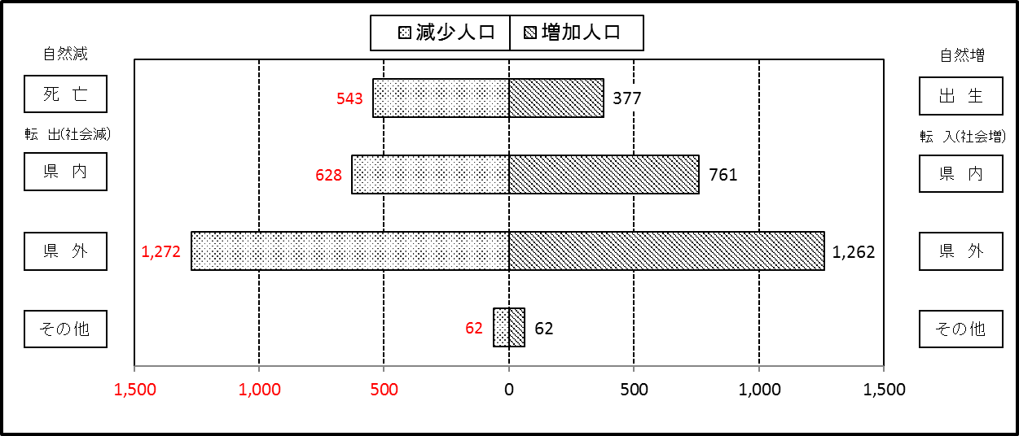

２ 人 口 異 動 状 況

 |  |  |  |  |  |  |  |  |  |  |  |  |  |  |  |  |  |  |  |  |  |  | 令和元年12月中
 |  |  |  | 人口増減 | 自 然 増 減 |  |  |  |  |  | 社 会 増 減 |  |  |  |  |  |  |  |  |  |  | 対前月 増減率(％)
 |  |  |  |  | 増 減 |  | 増 |  | 減 |  | 増 減 | 増 |  |  |  |  | 減
 |  |  |  |  |  |  | 出 生 |  | 死 亡 |  |  | 転 入 |  | 市内異動 |  | 区内異動 | 転 出 |  | 市内異動 | 区内異動
 |  |  |  |  |  |  |  |  |  |  |  |  |  | 他区から転入 |  | 他地区から転居 |  |  | 他区への転出 | 他地区への転居
総 数 |  |  |  | -43 | -166 |  | 377 |  | 543 |  | 123 | 2,085 |  | 410 |  | 1,334 | 1,962 |  | 410 | 1,334 |  | -0.01
緑 区 |  |  |  | -212 | -72 |  | 79 |  | 151 |  | -140 | 364 |  | 108 |  | 278 | 464 |  | 148 | 278 |  | -0.12
 | 橋本地区 |  |  | -115 | 1 |  | 41 |  | 40 |  | -116 | 197 |  | 49 |  | 166 | 277 |  | 89 | 162 |  | -0.16
 | 大沢地区 |  |  | 16 | -15 |  | 13 |  | 28 |  | 31 | 71 |  | 44 |  | 33 | 60 |  | 28 | 29 |  | 0.05
 | 城山地区 |  |  | -23 | -7 |  | 11 |  | 18 |  | -16 | 38 |  | 8 |  | 40 | 52 |  | 15 | 35 |  | -0.10
 | 津久井地区 |  |  | -40 | -40 |  | 7 |  | 47 |  | 0 | 47 |  | 7 |  | 28 | 35 |  | 11 | 36 |  | -0.17
 | 相模湖地区 |  |  | -24 | -7 |  | 4 |  | 11 |  | -17 | 3 |  | 0 |  | 2 | 14 |  | 2 | 6 |  | -0.30
 | 藤野地区 |  |  | -26 | -4 |  | 3 |  | 7 |  | -22 | 8 |  | 0 |  | 9 | 26 |  | 3 | 10 |  | -0.30
中 央 区 |  |  |  | 33 | -30 |  | 155 |  | 185 |  | 63 | 688 |  | 218 |  | 597 | 682 |  | 161 | 597 |  | 0.01
 | 小山など6地区 |  |  | 87 | -16 |  | 79 |  | 95 |  | 103 | 401 |  | 127 |  | 422 | 374 |  | 95 | 378 |  | 0.06
 | 大野北地区 |  |  | -68 | 7 |  | 41 |  | 34 |  | -75 | 152 |  | 43 |  | 92 | 191 |  | 36 | 135 |  | -0.11
 | 田名地区 |  |  | 10 | -17 |  | 13 |  | 30 |  | 27 | 73 |  | 17 |  | 38 | 56 |  | 21 | 24 |  | 0.03
 | 上溝地区 |  |  | 4 | -4 |  | 22 |  | 26 |  | 8 | 62 |  | 31 |  | 45 | 61 |  | 9 | 60 |  | 0.01
南 区 |  |  |  | 136 | -64 |  | 143 |  | 207 |  | 200 | 1,033 |  | 84 |  | 459 | 816 |  | 101 | 459 |  | 0.05
 | 大野中地区 |  |  | -12 | -22 |  | 30 |  | 52 |  | 10 | 202 |  | 27 |  | 79 | 191 |  | 35 | 72 |  | -0.02
 | 大野南地区 |  |  | 104 | 0 |  | 39 |  | 39 |  | 104 | 351 |  | 15 |  | 119 | 246 |  | 19 | 116 |  | 0.13
 | 麻溝地区 |  |  | 11 | 2 |  | 13 |  | 11 |  | 9 | 60 |  | 11 |  | 15 | 47 |  | 20 | 10 |  | 0.06
 | 新磯地区 |  |  | 14 | -1 |  | 7 |  | 8 |  | 15 | 47 |  | 1 |  | 13 | 24 |  | 2 | 20 |  | 0.11
 | 相模台地区 |  |  | -27 | -27 |  | 15 |  | 42 |  | 0 | 148 |  | 24 |  | 103 | 133 |  | 8 | 134 |  | -0.06
 | 相武台地区 |  |  | 5 | -13 |  | 9 |  | 22 |  | 18 | 71 |  | 3 |  | 23 | 46 |  | 5 | 28 |  | 0.03
 | 東林地区 |  |  | 41 | -3 |  | 30 |  | 33 |  | 44 | 154 |  | 3 |  | 107 | 129 |  | 12 | 79 |  | 0.10
 | （注） 中央区の小山など6地区とは、小山、清新、横山、中央、星が丘、光が丘の6地区である。

－ 地 区 別 人 口 異 動 状 況 －

 | 《 | 12月中の減少人口： |  |  |  | -43 |  | 人 |  | 12月中の自然減： |  |  | -166 |  | 人 |  | 12月中の社会増： |  |  | 123 |  | 人 | 》

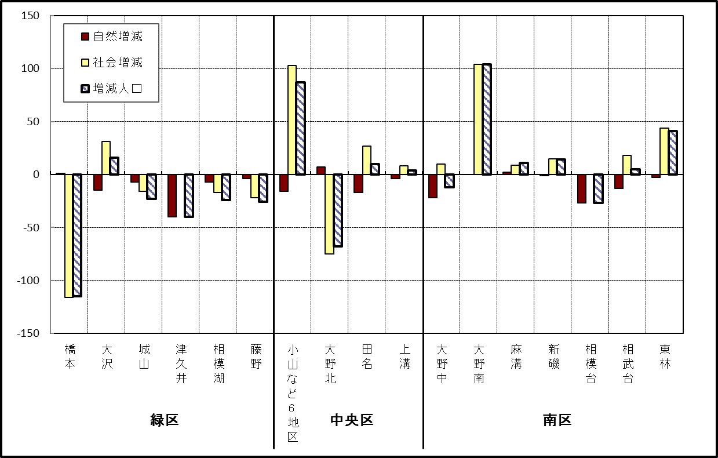

 | （注）小山など6地区とは、小山、清新、横山、中央、星が丘、光が丘の6地区である。

－ 年 間 人 口 異 動 状 況 －

 |  |  |  |  |  |  |  |  |  |  |  |  |  | 2019-01-01 |  |  |  | ～ | 令和元年12月31日
 |  |  |  | 人口増減 | 自 然 増 減 |  |  |  |  |  | 社 会 増 減
 |  |  |  |  | 増 減 |  | 増 |  | 減 |  | 増 減 | 増 |  |  |  |  | 減
 |  |  |  |  |  |  | 出 生 |  | 死 亡 |  |  | 転 入 |  | 市内異動 |  | 区内異動 | 転 出 |  | 市内異動 | 区内異動
 |  |  |  |  |  |  |  |  |  |  |  |  |  | 他区から転入 |  | 他地区から転居 |  |  | 他区への転出 | 他地区への転居
総 数 |  |  |  | -67 | -1,818 |  | 4,715 |  | 6,533 |  | 1,751 | 29,953 |  | 5,095 |  | 16,062 | 28,202 |  | 5,095 | 16,062
緑 区 |  |  |  | -1,138 | -680 |  | 989 |  | 1,669 |  | -458 | 5,829 |  | 1,280 |  | 3,346 | 6,039 |  | 1,528 | 3,346
 | 橋本地区 |  |  | -351 | 22 |  | 537 |  | 515 |  | -373 | 3,546 |  | 622 |  | 1,653 | 3,608 |  | 808 | 1,778
 | 大沢地区 |  |  | -27 | -77 |  | 201 |  | 278 |  | 50 | 765 |  | 385 |  | 518 | 768 |  | 376 | 474
 | 城山地区 |  |  | -89 | -127 |  | 125 |  | 252 |  | 38 | 605 |  | 138 |  | 644 | 641 |  | 165 | 543
 | 津久井地区 |  |  | -328 | -293 |  | 89 |  | 382 |  | -35 | 514 |  | 115 |  | 388 | 529 |  | 140 | 383
 | 相模湖地区 |  |  | -145 | -106 |  | 20 |  | 126 |  | -39 | 175 |  | 17 |  | 64 | 207 |  | 18 | 70
 | 藤野地区 |  |  | -198 | -99 |  | 17 |  | 116 |  | -99 | 224 |  | 3 |  | 79 | 286 |  | 21 | 98
中 央 区 |  |  |  | 263 | -612 |  | 1,808 |  | 2,420 |  | 875 | 10,362 |  | 2,450 |  | 6,566 | 9,792 |  | 2,145 | 6,566
 | 小山など6地区 |  |  | 108 | -383 |  | 917 |  | 1,300 |  | 491 | 5,557 |  | 1,366 |  | 4,145 | 5,269 |  | 1,163 | 4,145
 | 大野北地区 |  |  | 359 | 27 |  | 504 |  | 477 |  | 332 | 3,061 |  | 514 |  | 1,341 | 2,833 |  | 397 | 1,354
 | 田名地区 |  |  | -64 | -157 |  | 175 |  | 332 |  | 93 | 814 |  | 301 |  | 456 | 807 |  | 267 | 404
 | 上溝地区 |  |  | -140 | -99 |  | 212 |  | 311 |  | -41 | 930 |  | 269 |  | 624 | 883 |  | 318 | 663
南 区 |  |  |  | 808 | -526 |  | 1,918 |  | 2,444 |  | 1,334 | 13,762 |  | 1,365 |  | 6,150 | 12,371 |  | 1,422 | 6,150
 | 大野中地区 |  |  | -200 | -190 |  | 407 |  | 597 |  | -10 | 2,421 |  | 420 |  | 1,059 | 2,396 |  | 488 | 1,026
 | 大野南地区 |  |  | 772 | 190 |  | 692 |  | 502 |  | 582 | 4,727 |  | 228 |  | 1,881 | 4,075 |  | 271 | 1,908
 | 麻溝地区 |  |  | 130 | -46 |  | 114 |  | 160 |  | 176 | 685 |  | 330 |  | 247 | 616 |  | 240 | 230
 | 新磯地区 |  |  | 40 | -19 |  | 90 |  | 109 |  | 59 | 477 |  | 81 |  | 178 | 430 |  | 67 | 180
 | 相模台地区 |  |  | -101 | -225 |  | 244 |  | 469 |  | 124 | 2,218 |  | 157 |  | 1,210 | 1,948 |  | 169 | 1,344
 | 相武台地区 |  |  | -100 | -95 |  | 97 |  | 192 |  | -5 | 878 |  | 60 |  | 428 | 844 |  | 70 | 457
 | 東林地区 |  |  | 267 | -141 |  | 274 |  | 415 |  | 408 | 2,356 |  | 89 |  | 1,147 | 2,062 |  | 117 | 1,005
 | （注） 中央区の小山など6地区とは、小山、清新、横山、中央、星が丘、光が丘の6地区である。

－ 人 口 の 月 別 推 移 －

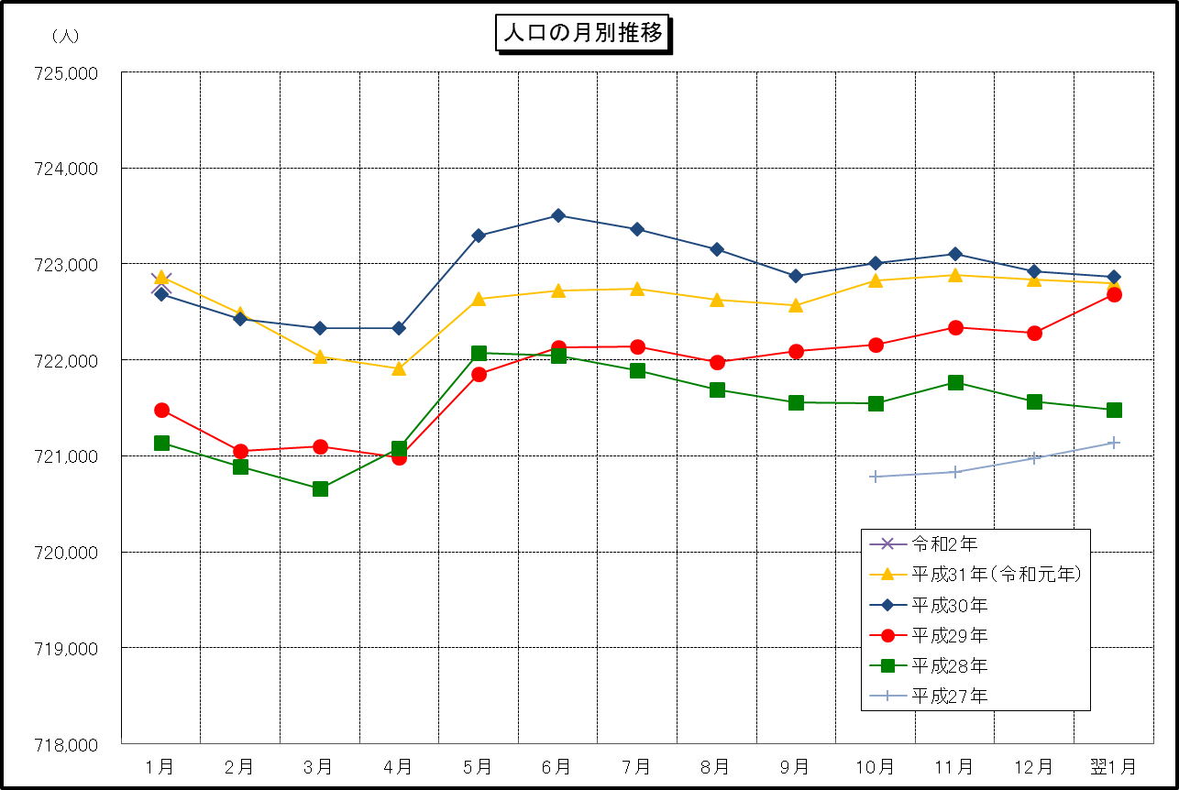

 | （注） (1) この表（折れ線グラフ）は毎月1日現在の市域での人口を表している。
 | (2) 平成27年10月1日現在からは、平成27年国勢調査結果に基づく推計人口である。

